set_info
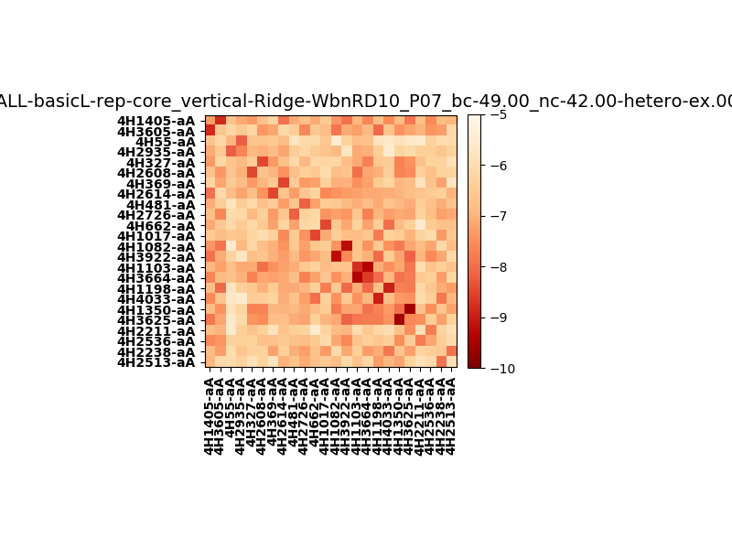
N_pairs: | 12
N_heterodimers: | 12
N_homodimers: | 0
orthogonality_average: | -1.80100250244
orthogonality_average_%: | 36.0200500488
orthogonality_gap: | 1.02757024765
orthogonality_gap_%: | -20.551404953
N_offtarget_above_min_ontarget: | 31

max_affinity: | -9.53987884521
min_affinity: | -5.48910999298
lower_is_better: | True

binding_min_affinity: | -7.76310014725
binding_min_affinity_%: | 55.2620029449

nonbinidng_max_affinity: | -8.7906703949
nonbinidng_max_affinity_%: | 75.8134078979

total_II_pairs: | 28
total_II_pairs_%: | 58.3333333333
total_IN_mismatches: | 0
total_IN_mismatches_%: | 0.0
total_NN_pairs: | 20
total_NN_pairs_%: | 41.6666666667

total_electrostatic_matches: | 94
total_electrostatic_matches_%: | 97.9166666667
total_electrostatic_mismatches: | 2
total_electrostatic_mismatches_%: | 2.08333333333

starting_pos: | f
N_heptades: | 4
N_aminoacids: | 29

normalization_max: | -10
normalization_min: | -5

